Sheet1
姓名 | 手机号
 |  | 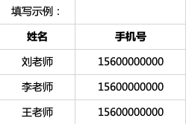 填写帮助： 1. 请将教师姓名和手机号填写在对应的列下 2. 单次批量添加不能超过500个

